Accessデータベースの作り方
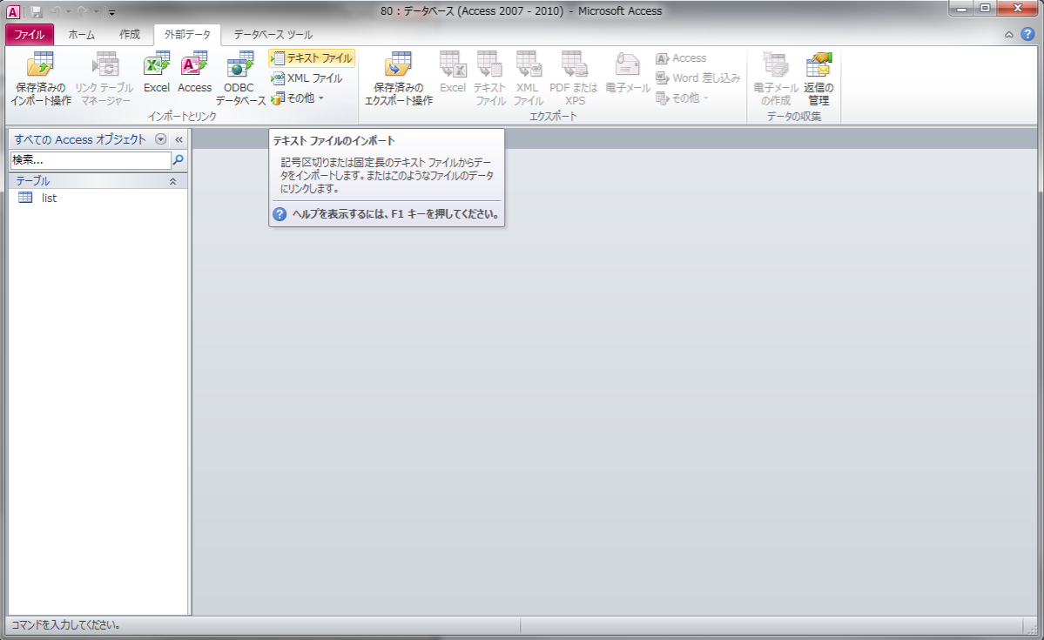
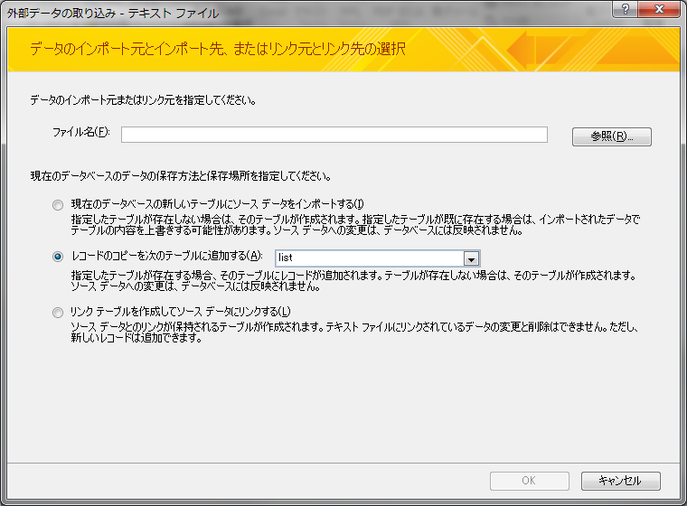
Accessデータベースの作り方

１． | 空のデータベースを作成
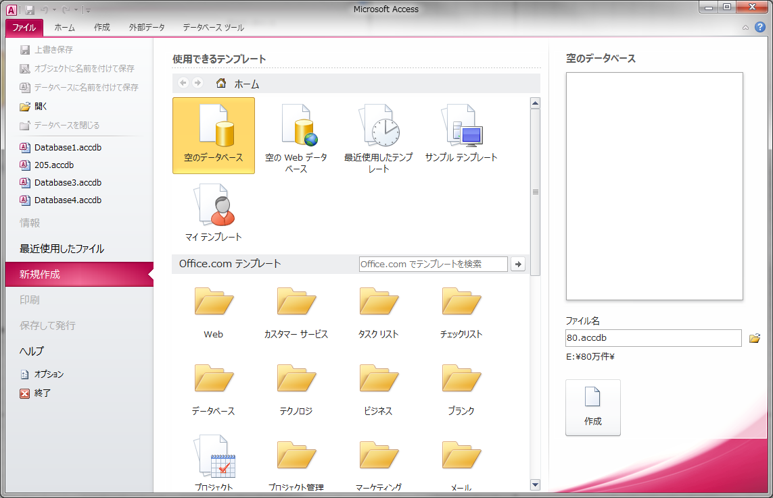

②空のデータベース

①新規作成

③ファイル名/保存先

④作成

２． | テーブルレイアウトを作成

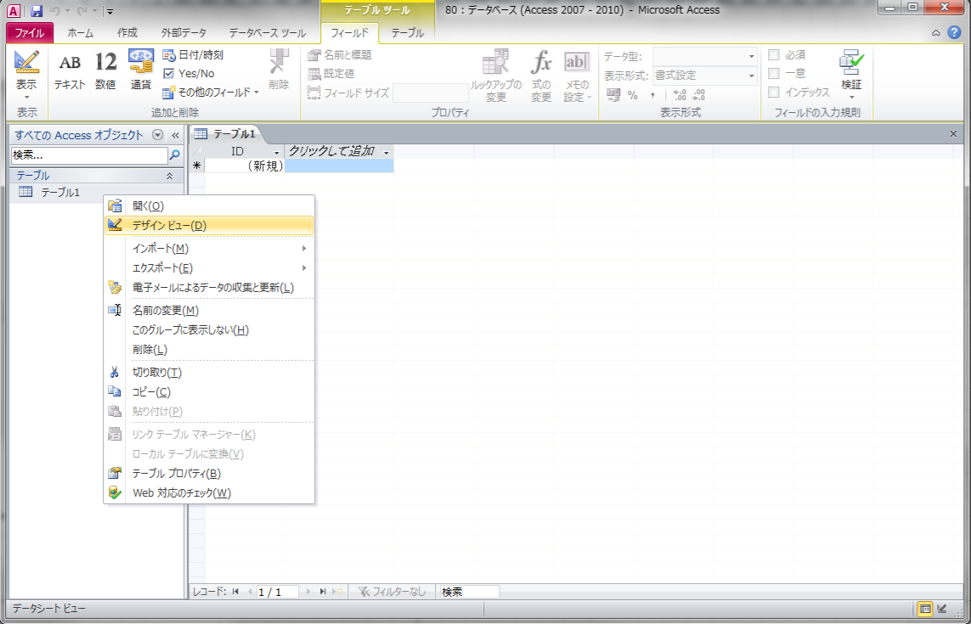

①右クリック

②デザインビュー

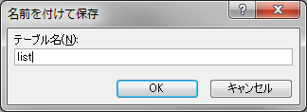
③適切なテーブル名を命名

④OK

２． | テーブルレイアウトを作成

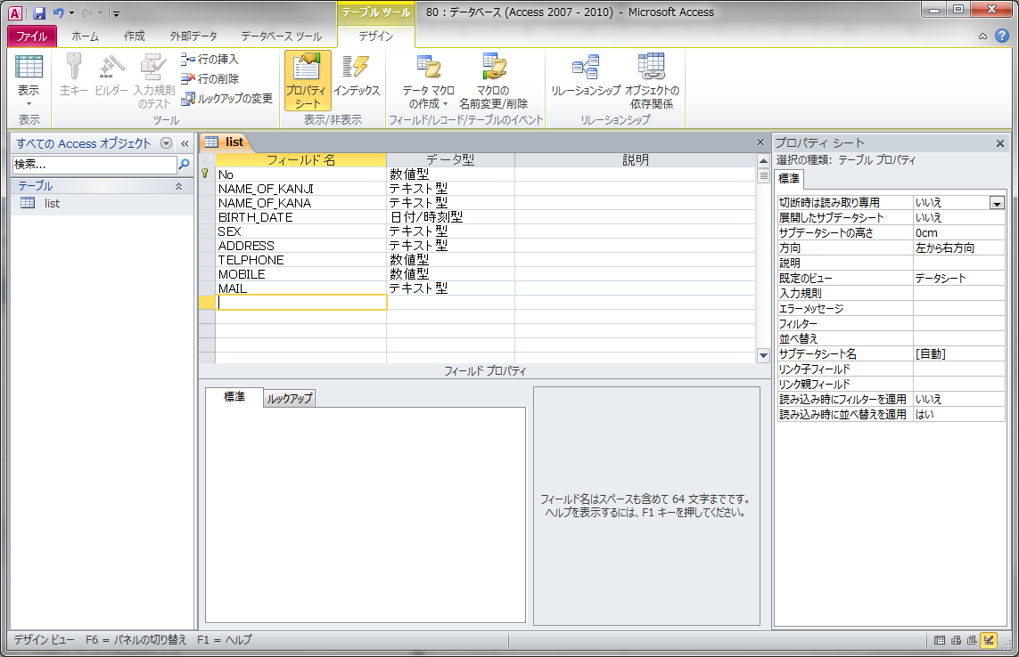

⑥各カラムの適切な
データ型を選択

⑤データを保持する
適切なカラム名を命名

２． | テーブルレイアウトを作成

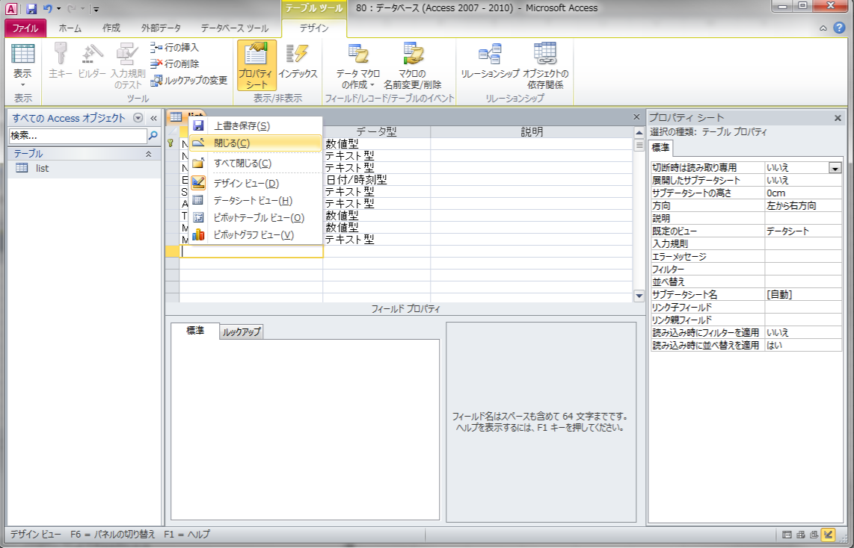
⑥右クリック

⑦保存して閉じる

３．データを作成する

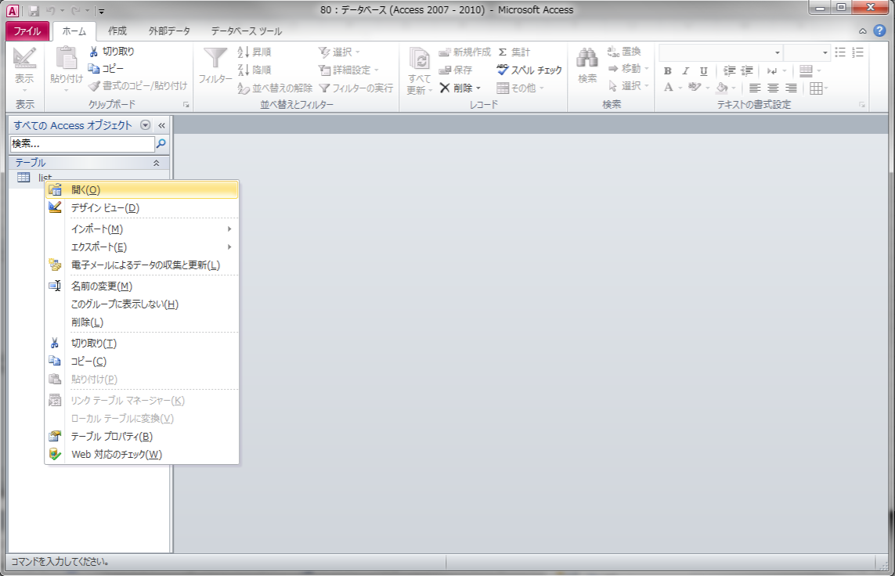

①右クリック

②開く

３．データを作成する

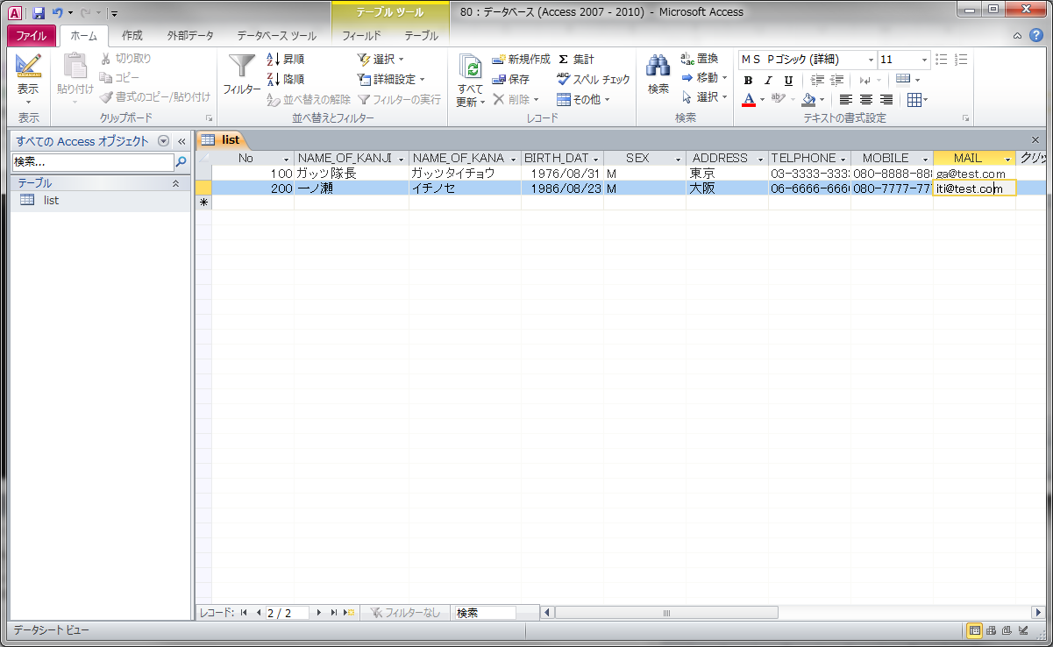

③データを入力
Excelライクな操作が可能
Excelからのコピペも可能

その他
 | 外部のテキストファイルをインポートすることも可能（Excelからのインポートも可能）

